Charts
Finalytics.Pro
Присоединяйтесь к нам в соц. сетях:

Диаграммы с группировкой

 | Столбиковая диаграмма с группировкой | Диаграммы с областями | Графики

 | 2018 | '19 | '20 | '21 | '22
Компания A | 212 | 223 | 234 | 259 | 222
Компания B | 107 | 117 | 148 | 172 | 108
Компания C | 63 | 61 | 73 | 76 | 64
Компания D | 33 | 21 | 24 | 39 | 33
Компания E | 11 | 31 | 14 | 38 | 31
Компания F | 34 | 21 | 16 | 22 | 22
Компания G | 22 | 9 | 6 | 5 | -15
 | факт | линия | текст | маркер
01 | 523 | 523 | 0 | 523
 | 458 | 458 | 0
 | 532 | 532 | 0
 | 471 | 471 | 0
 | 486 | 486 | 0
 | 464 | 464 | 0
 | 477 | 477 | 1,390
 | 527 | 527 | 0
 | 514 | 514 | 0
 | 521 | 521 | 0
 | 523 | 523 | 0
12 | 626 | 626 | 0 | 626
01 | 660 | 660 | 0 | 660
 | 711 | 711 | 0
 | 620 | 620 | 0
 | 545 | 545 | 0
 | 714 | 714 | 0
 | 683 | 683 | 0
 | 692 | 692 | 1,390
 | 742 | 742 | 0
 | 602 | 602 | 0
 | 570 | 570 | 0
 | 502 | 502 | 0
12 | 446 | 446 | 0 | 446
01 | 914 | 914 | 0 | 914
 | 919 | 919 | 0
 | 891 | 891 | 0
 | 793 | 793 | 0
 | 783 | 783 | 0
 | 756 | 756 | 0
 | 788 | 788 | 1,390
 | 892 | 892 | 0
 | 935 | 935 | 0
 | 802 | 802 | 0
 | 881 | 881 | 0
12 | 740 | 740 | 0 | 740
01 | 364 | 364 | 0 | 364
 | 384 | 384 | 0
 | 360 | 360 | 0
 | 386 | 386 | 0
 | 344 | 344 | 0
 | 360 | 360 | 0
 | 336 | 336 | 1,390
...
 | фон | ноль | товар P | товар Q | товар R | маркер P | маркер Q | маркер R
 |  | 0
'15 |  | 0 | 464 | 136 | 46
 |  | 0 | 477 | 177 | 95
'17 |  | 0 | 527 | 251 | 53
 |  | 0 | 514 | 156 | 103
'19 |  | 0 | 521 | 148 | 52
 |  | 0 | 523 | 159 | 37
'21 |  | 0 | 626 | 201 | -23 | 626 | 201 | -23
 |  | 0
 | 1 | 0
'15 | 1 | 0 | 683 | 260 | 55
 | 1 | 0 | 692 | 311 | 58
'17 | 1 | 0 | 742 | 295 | 73
 | 1 | 0 | 602 | 211 | 31
'19 | 1 | 0 | 570 | 192 | 21
 | 1 | 0 | 502 | 151 | 47
'21 | 1 | 0 | 446 | 175 | 68 | 446 | 175 | 68
 | 1 | 0
 |  | 0
'15 |  | 0 | 744 | 147 | -23
 |  | 0 | 772 | 202 | -32
'17 |  | 0 | 757 | 154 | -27
 |  | 0 | 771 | 198 | -31
'19 |  | 0 | 703 | 122 | -11
 |  | 0 | 692 | 211 | -8
'21 |  | 0 | 782 | 169 | 51 | 782 | 169 | 51
 |  | 0
 | 1 | 0
'15 | 1 | 0 | 364 | 119 | -31
 | 1 | 0 | 384 | 131 | -25
'17 | 1 | 0 | 360 | 116 | -32
 | 1 | 0 | 386 | 132 | -24
'19 | 1 | 0 | 344 | 106 | -37
 | 1 | 0 | 360 | 116 | -32
'21 | 1 | 0 | 336 | 102 | -39 | 336 | 102 | -39
 | 1 | 0
 |  | 0
'15 |  | 0 | 801 | 641 | 262
 |  | 0 | 691 | 630 | 145
'17 |  | 0 | 836 | 668 | 218
 |  | 0 | 701 | 611 | 178
'19 |  | 0 | 897 | 717 | 198
 |  | 0 | 796 | 637 | 277
'21 |  | 0 | 721 | 577 | 361 | 721 | 577 | 361
 |  | 0

 | Диаграмма с группировкой хорошо работает, когда сравнение категорий и оценка их динамики более приоритетны, чем итоги по группе. | Для анализа по группам подойдут и другие типы диаграмм, например, с областями. | Если есть категории и подкатегории, попробуйте построить графики.

 | Столбиковая диаграмма с графиками | Столбиковая диаграмма с засечками | Столбиковая диаграмма с графиками

 | план |  | факт |  | ось
 |  | Компания A
 | 523 |  | 370 |  | 0
 | 458 |  | 359 |  | 0
 | 532 |  | 354 |  | 0
 | 471 |  | 362 |  | 0
 | 486 |  | 362 |  | 0
 | 464 |  | 352 |  | 0
Компания A | 477 |  | 359 | Компания A | 0
 | 527 |  | 364 |  | 0
 | 514 |  | 351 |  | 0
 | 521 |  | 355 |  | 0
 | 523 |  | 364 |  | 0
 | 526 |  | 354 |  | 0
 |  | Компания B
 | 660 |  | 582 |  | 0
 | 711 |  | 647 |  | 0
 | 620 |  | 589 |  | 0
 | 545 |  | 686 |  | 0
 | 714 |  | 629 |  | 0
 | 683 |  | 544 |  | 0
Компания B | 692 |  | 570 | Компания B | 0
 | 742 |  | 607 |  | 0
 | 602 |  | 548 |  | 0
 | 570 |  | 707 |  | 0
 | 502 |  | 608 |  | 0
 | 546 |  | 695 |  | 0
 |  | Компания C
 | 914 |  | 749 |  | 0
 | 919 |  | 753 |  | 0
 | 891 |  | 841 |  | 0
 | 793 |  | 825 |  | 0
 | 783 |  | 753 |  | 0
 | 756 |  | 775 |  | 0
Компания C | 788 |  | 741 | Компания C | 0
 | 892 |  | 781 |  | 0
 | 935 |  | 802 |  | 0
 | 802 |  | 810 |  | 0
 | 881 |  | 869 |  | 0
 | 740 |  | 844 |  | 0
 |  | Компания D
 | 364 |  | 421 |  | 0
 | 384 |  | 438 |  | 0
 | 360 |  | 484 |  | 0
 | 386 |  | 466 |  | 0
 | 344 |  | 432 |  | 0
 | 360 |  | 486 |  | 0
Компания D | 336 |  | 427 | Компания D | 0
 | 337 |  | 490 |  | 0
 | 357 |  | 442 |  | 0
 | 325 |  | 449 |  | 0
...
 | факт |  | факт красный |  | план |  | ось
Компания A |  | Компания A |  | Компания A
 | 0 |  | 370 |  | 523 |  | 0
 | 0 |  | 359 |  | 458 |  | 0
 | 0 |  | 354 |  | 532 |  | 0
 | 0 |  | 362 |  | 471 |  | 0
 | 0 |  | 362 |  | 486 |  | 0
 | 0 |  | 352 |  | 464 |  | 0
 | 0 |  | 359 |  | 477 | Компания A | 0
 | 0 |  | 364 |  | 527 |  | 0
 | 0 |  | 351 |  | 514 |  | 0
 | 0 |  | 355 |  | 521 |  | 0
 | 0 |  | 364 |  | 523 |  | 0
 | 0 |  | 354 |  | 526 |  | 0
Компания B |  | Компания B |  | Компания B
 | 0 |  | 582 |  | 660 |  | 0
 | 0 |  | 647 |  | 711 |  | 0
 | 0 |  | 589 |  | 620 |  | 0
 | 686 |  | 0 |  | 545 |  | 0
 | 0 |  | 629 |  | 714 |  | 0
 | 0 |  | 544 |  | 683 |  | 0
 | 0 |  | 570 |  | 692 | Компания B | 0
 | 0 |  | 607 |  | 742 |  | 0
 | 0 |  | 548 |  | 602 |  | 0
 | 707 |  | 0 |  | 570 |  | 0
 | 608 |  | 0 |  | 502 |  | 0
 | 695 |  | 0 |  | 546 |  | 0
Компания C |  | Компания C |  | Компания C
 | 0 |  | 749 |  | 914 |  | 0
 | 0 |  | 753 |  | 919 |  | 0
 | 0 |  | 841 |  | 891 |  | 0
 | 825 |  | 0 |  | 793 |  | 0
 | 0 |  | 753 |  | 783 |  | 0
 | 775 |  | 0 |  | 756 |  | 0
 | 0 |  | 741 |  | 788 | Компания C | 0
 | 0 |  | 781 |  | 892 |  | 0
 | 0 |  | 802 |  | 935 |  | 0
 | 810 |  | 0 |  | 802 |  | 0
 | 0 |  | 869 |  | 881 |  | 0
 | 844 |  | 0 |  | 740 |  | 0
Компания D |  | Компания D |  | Компания D
 | 421 |  | 0 |  | 364 |  | 0
 | 438 |  | 0 |  | 384 |  | 0
 | 484 |  | 0 |  | 360 |  | 0
 | 466 |  | 0 |  | 386 |  | 0
 | 432 |  | 0 |  | 344 |  | 0
 | 486 |  | 0 |  | 360 |  | 0
 | 427 |  | 0 |  | 336 | Компания D | 0
 | 490 |  | 0 |  | 337 |  | 0
 | 442 |  | 0 |  | 357 |  | 0
 | 449 |  | 0 |  | 325 |  | 0
...
 | план |  | план + |  | план - |  | факт |  | ось
Компания A |  | Компания A |  | Компания A |  | 1
 | 370 |  | 0 |  | 153 |  | 370 |  | 0
 | 359 |  | 0 |  | 100 |  | 359 |  | 0
 | 354 |  | 0 |  | 178 |  | 354 |  | 0
 | 362 |  | 0 |  | 109 |  | 362 |  | 0
 | 362 |  | 0 |  | 124 |  | 362 |  | 0
 | 352 |  | 0 |  | 112 |  | 352 |  | 0
 | 359 |  | 0 |  | 118 |  | 359 | Компания A | 0
 | 364 |  | 0 |  | 164 |  | 364 |  | 0
 | 351 |  | 0 |  | 164 |  | 351 |  | 0
 | 355 |  | 0 |  | 166 |  | 355 |  | 0
 | 364 |  | 0 |  | 159 |  | 364 |  | 0
 | 354 |  | 0 |  | 173 |  | 354 |  | 0
Компания B |  | Компания B |  | Компания B
 | 582 |  | 0 |  | 78 |  | 582 |  | 0
 | 647 |  | 0 |  | 64 |  | 647 |  | 0
 | 589 |  | 0 |  | 31 |  | 589 |  | 0
 | 545 |  | 141 |  | 0 |  | 686 |  | 0
 | 629 |  | 0 |  | 85 |  | 629 |  | 0
 | 544 |  | 0 |  | 139 |  | 544 |  | 0
 | 570 |  | 0 |  | 122 |  | 570 | Компания B | 0
 | 607 |  | 0 |  | 135 |  | 607 |  | 0
 | 548 |  | 0 |  | 54 |  | 548 |  | 0
 | 570 |  | 137 |  | 0 |  | 707 |  | 0
 | 502 |  | 106 |  | 0 |  | 608 |  | 0
 | 546 |  | 148 |  | 0 |  | 695 |  | 0
Компания C |  | Компания C |  | Компания C
 | 749 |  | 0 |  | 166 |  | 749 |  | 0
 | 753 |  | 0 |  | 166 |  | 753 |  | 0
 | 841 |  | 0 |  | 50 |  | 841 |  | 0
 | 793 |  | 32 |  | 0 |  | 825 |  | 0
 | 753 |  | 0 |  | 30 |  | 753 |  | 0
 | 756 |  | 18 |  | 0 |  | 775 |  | 0
 | 741 |  | 0 |  | 47 |  | 741 | Компания C | 0
 | 781 |  | 0 |  | 112 |  | 781 |  | 0
 | 802 |  | 0 |  | 133 |  | 802 |  | 0
 | 802 |  | 9 |  | 0 |  | 810 |  | 0
 | 869 |  | 0 |  | 12 |  | 869 |  | 0
 | 740 |  | 103 |  | 0 |  | 844 |  | 0
Компания D |  | Компания D |  | Компания D
 | 364 |  | 57 |  | 0 |  | 421 |  | 0
 | 384 |  | 54 |  | 0 |  | 438 |  | 0
 | 360 |  | 124 |  | 0 |  | 484 |  | 0
 | 386 |  | 79 |  | 0 |  | 466 |  | 0
 | 344 |  | 88 |  | 0 |  | 432 |  | 0
 | 360 |  | 126 |  | 0 |  | 486 |  | 0
 | 336 |  | 90 |  | 0 |  | 427 | Компания D | 0
 | 337 |  | 153 |  | 0 |  | 490 |  | 0
 | 357 |  | 85 |  | 0 |  | 442 |  | 0
 | 325 |  | 124 |  | 0 |  | 449 |  | 0
...

 | Столбиковые диаграммы с группировкой гибко настраиваются и дополняются деталями - например, линиями графиков. | Если есть план и факт, то столбики с засечками - один из самых привычных форматов представлений (при небольшом размере диаграмм засечки могут "рябить"). | С помощью цвета и линий можно показывать на диаграмме "хорошие" и "плохие" отклонения факта от плана.

 | янв-21 | фев-21 | мар-21 | апр-21 | май-21 | июн-21 | июл-21 | Всего | ноль
Компания A | 323 | 158 | -78 | -71 | 186 | 264 | -77 | 705 | 0
Компания B | 260 | 11 | -120 | 145 | 214 | 183 | 22 | 715 | 0
Компания C | 214 | 219 | 91 | 93 | 83 | -56 | -118 | 526 | 0
Компания D | 164 | 284 | 160 | 86 | -44 | -60 | 36 | 626 | 0
Компания E | 26 | 172 | 241 | 283 | -61 | -44 | -172 | 445 | 0
Компания F | 122 | 254 | 70 | 115 | 225 | 102 | -91 | 797 | 0
Компания G | 260 | -56 | -32 | 206 | 128 | 121 | -31 | 596 | 0

1
Finalytics.Pro
Присоединяйтесь к нам в соц. сетях:

Cтолбиковые диаграммы

Столбиковые диаграммы - один из самых популярных способов визуализации данных.
Но иногда бывают ситуации, когда одни "столбики" лучше других.

Применяется, если важны итоги, а структура менее приоритетна |  |  |  |  |  | Подходит, если нужно сравнить категории и их динамику
столбиковая диаграмма с накоплением |  |  |  |  |  | столбиковая диаграмма с группировкой

Большой плюс столбиковых диаграмм с накоплением - они позволяют быстро сравнивать итоги по столбцам (общую длину столбиков).
А вот с анализом структуры внутри столбца всё не так просто. Глазам удобно сравнивать длину столбцов, выровненных по одной линии,
поэтому мы можем быстро анализировать нижние секции. Остальные секции, не выровненные по "базовой" линии сравнивать сложнее.

Плюс, столбиковые диаграммы с накоплением становятся сложно "читаемыми", если число категорий больше 3х, есть отрицательные значения
и некоторые категории относительно небольшие.

Если в приоритете не сравнение итогов, а показатели по отдельным категориям и их динамика - лучше подходит столбиковая диаграмма с группировкой.

Данные
Категория | 2018 | '19 | '20 | '21 | '22
Компания A | 212 | 223 | 234 | 259 | 222
Компания B | 107 | 117 | 148 | 172 | 108
Компания C | 63 | 61 | 73 | 76 | 64
Компания D | 33 | 21 | 24 | 39 | 33
Компания E | 11 | 31 | 14 | 38 | 31
Компания F | 34 | 21 | 16 | 22 | 22
Компания G | 22 | 9 | 6 | 5 | -15

2
Finalytics.Pro
Присоединяйтесь к нам в соц. сетях:

Диаграммы с областями

Как еще можно настроить диаграмму с группами, кроме столбиков?
Например, с помощью нескольких диаграмм с областями.

 | факт | линия | текст | маркер
01 | 523 | 523 | 0 | 523
 | 458 | 458 | 0
 | 532 | 532 | 0
 | 471 | 471 | 0
 | 486 | 486 | 0
 | 464 | 464 | 0
 | 477 | 477 | 1,390
 | 527 | 527 | 0
 | 514 | 514 | 0
 | 521 | 521 | 0
 | 523 | 523 | 0
12 | 626 | 626 | 0 | 626
01 | 660 | 660 | 0 | 660
 | 711 | 711 | 0
 | 620 | 620 | 0
 | 545 | 545 | 0
 | 714 | 714 | 0
 | 683 | 683 | 0
 | 692 | 692 | 1,390
 | 742 | 742 | 0
 | 602 | 602 | 0
 | 570 | 570 | 0
 | 502 | 502 | 0
12 | 446 | 446 | 0 | 446
01 | 914 | 914 | 0 | 914
 | 919 | 919 | 0
 | 891 | 891 | 0
 | 793 | 793 | 0
 | 783 | 783 | 0
 | 756 | 756 | 0
 | 788 | 788 | 1,390
 | 892 | 892 | 0
 | 935 | 935 | 0
 | 802 | 802 | 0
 | 881 | 881 | 0
12 | 740 | 740 | 0 | 740
01 | 364 | 364 | 0 | 364
 | 384 | 384 | 0
 | 360 | 360 | 0
 | 386 | 386 | 0
 | 344 | 344 | 0
 | 360 | 360 | 0
 | 336 | 336 | 1,390
...

категория | месяц | факт | ось | Y-текст | текст | маркер | маркер текст | Как построить

 | факт
янв-21 | 523
фев-21 | 458
мар-21 | 532
апр-21 | 471
май-21 | 486
июн-21 | 464
июл-21 | 477
авг-21 | 527
сен-21 | 514
окт-21 | 521
ноя-21 | 523
дек-21 | 626
янв-21 | 660
фев-21 | 711
мар-21 | 620
апр-21 | 545
май-21 | 714
июн-21 | 683
июл-21 | 692
авг-21 | 742
сен-21 | 602
окт-21 | 570
ноя-21 | 502
дек-21 | 446
янв-21 | 914
фев-21 | 919
мар-21 | 891
апр-21 | 793
май-21 | 783
июн-21 | 756
июл-21 | 788
авг-21 | 892
сен-21 | 935
окт-21 | 802
ноя-21 | 881
дек-21 | 740
янв-21 | 364
фев-21 | 384
мар-21 | 360
апр-21 | 386
май-21 | 344
июн-21 | 360
июл-21 | 336
...
Компания A | Jan-21 | 523 | 01 | 0 |  | 523 |  | Шаг 1. Создать диаграмму с областями (данные = факт)
 | Feb-21 | 458 |  | 0
 | Mar-21 | 532 |  | 0
 | Apr-21 | 471 |  | 0
 | May-21 | 486 |  | 0
 | Jun-21 | 464 |  | 0
 | Jul-21 | 477 |  | 1,390 | Компания A
 | Aug-21 | 527 |  | 0
 | Sep-21 | 514 |  | 0
 | Oct-21 | 521 |  | 0
 | Nov-21 | 523 |  | 0
 | Dec-21 | 626 | 12 | 0 |  | 626 | 20%

Компания B | Jan-21 | 660 | 01 | 0 |  | 660
 | Feb-21 | 711 |  | 0
 | Mar-21 | 620 |  | 0
 | Apr-21 | 545 |  | 0
 | May-21 | 714 |  | 0
 | Jun-21 | 683 |  | 0 |  |  |  | Шаг 2. Настроить представление пустых ячеек.
 | Jul-21 | 692 |  | 1,390 | Компания B
 | факт
янв-21 | 523
фев-21 | 458
мар-21 | 532
апр-21 | 471
май-21 | 486
июн-21 | 464
июл-21 | 477
авг-21 | 527
сен-21 | 514
окт-21 | 521
ноя-21 | 523
дек-21 | 626
янв-21 | 660
фев-21 | 711
мар-21 | 620
апр-21 | 545
май-21 | 714
июн-21 | 683
июл-21 | 692
авг-21 | 742
сен-21 | 602
окт-21 | 570
ноя-21 | 502
дек-21 | 446
янв-21 | 914
фев-21 | 919
мар-21 | 891
апр-21 | 793
май-21 | 783
июн-21 | 756
июл-21 | 788
авг-21 | 892
сен-21 | 935
окт-21 | 802
ноя-21 | 881
дек-21 | 740
янв-21 | 364
фев-21 | 384
мар-21 | 360
апр-21 | 386
май-21 | 344
июн-21 | 360
июл-21 | 336
...
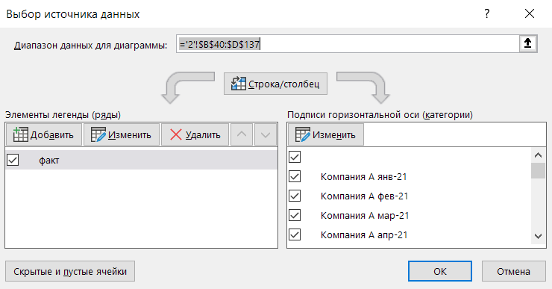
 | Aug-21 | 742 |  | 0
 | Sep-21 | 602 |  | 0
 | Oct-21 | 570 |  | 0
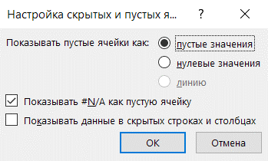
 | Nov-21 | 502 |  | 0
 | Dec-21 | 446 | 12 | 0 |  | 446 | -32%

Компания C | Jan-21 | 914 | 01 | 0 |  | 914
 | Feb-21 | 919 |  | 0
 | Mar-21 | 891 |  | 0
 | Apr-21 | 793 |  | 0
 | May-21 | 783 |  | 0
 | Jun-21 | 756 |  | 0
 | Jul-21 | 788 |  | 1,390 | Компания C
 | Aug-21 | 892 |  | 0
 | Sep-21 | 935 |  | 0
 | Oct-21 | 802 |  | 0
 | Nov-21 | 881 |  | 0 |  |  |  | Шаг 3. Настроить ось Х - указать значения из столбца "ось".
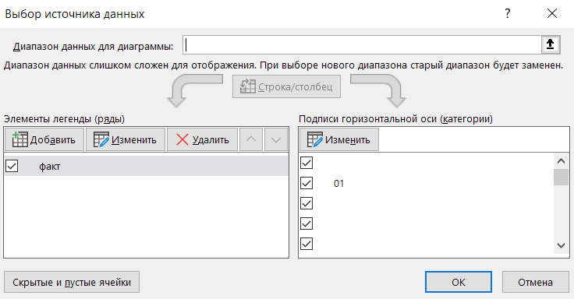
 | Dec-21 | 740 | 12 | 0 |  | 740 | -19%
 | факт
01 | 523
 | 458
 | 532
 | 471
 | 486
 | 464
 | 477
 | 527
 | 514
 | 521
 | 523
12 | 626
01 | 660
 | 711
 | 620
 | 545
 | 714
 | 683
 | 692
 | 742
 | 602
 | 570
 | 502
12 | 446
01 | 914
 | 919
 | 891
 | 793
 | 783
 | 756
 | 788
 | 892
 | 935
 | 802
 | 881
12 | 740
01 | 364
 | 384
 | 360
 | 386
 | 344
 | 360
 | 336
...

Компания D | Jan-21 | 364 | 01 | 0 |  | 364
 | Feb-21 | 384 |  | 0
 | Mar-21 | 360 |  | 0
 | Apr-21 | 386 |  | 0
 | May-21 | 344 |  | 0
 | Jun-21 | 360 |  | 0
 | Jul-21 | 336 |  | 1,390 | Компания D
 | Aug-21 | 337 |  | 0
 | Sep-21 | 357 |  | 0
 | Oct-21 | 325 |  | 0
 | Nov-21 | 355 |  | 0
 | Dec-21 | 320 | 12 | 0 |  | 320 | -12%
 |  |  |  |  |  |  |  | Шаг 4. Добавить график с помощью добавления еще одного ряда.
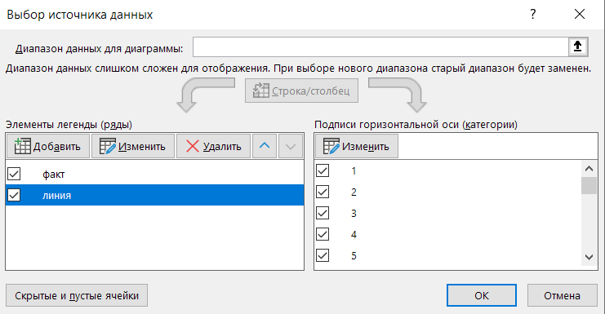
 | факт | линия
01 | 523 | 523
 | 458 | 458
 | 532 | 532
 | 471 | 471
 | 486 | 486
 | 464 | 464
 | 477 | 477
 | 527 | 527
 | 514 | 514
 | 521 | 521
 | 523 | 523
12 | 626 | 626
01 | 660 | 660
 | 711 | 711
 | 620 | 620
 | 545 | 545
 | 714 | 714
 | 683 | 683
 | 692 | 692
 | 742 | 742
 | 602 | 602
 | 570 | 570
 | 502 | 502
12 | 446 | 446
01 | 914 | 914
 | 919 | 919
 | 891 | 891
 | 793 | 793
 | 783 | 783
 | 756 | 756
 | 788 | 788
 | 892 | 892
 | 935 | 935
 | 802 | 802
 | 881 | 881
12 | 740 | 740
01 | 364 | 364
 | 384 | 384
 | 360 | 360
 | 386 | 386
 | 344 | 344
 | 360 | 360
 | 336 | 336
...
Компания E | Jan-21 | 726 | 01 | 0 |  | 726
 | Feb-21 | 672 |  | 0
 | Mar-21 | 741 |  | 0
 | Apr-21 | 683 |  | 0
 | May-21 | 661 |  | 0
 | Jun-21 | 744 |  | 0
 | Jul-21 | 772 |  | 1,390 | Компания E
 | Aug-21 | 757 |  | 0
 | Sep-21 | 771 |  | 0
 | Oct-21 | 703 |  | 0
 | Nov-21 | 692 |  | 0
 | Dec-21 | 782 | 12 | 0 |  | 782 | 8%

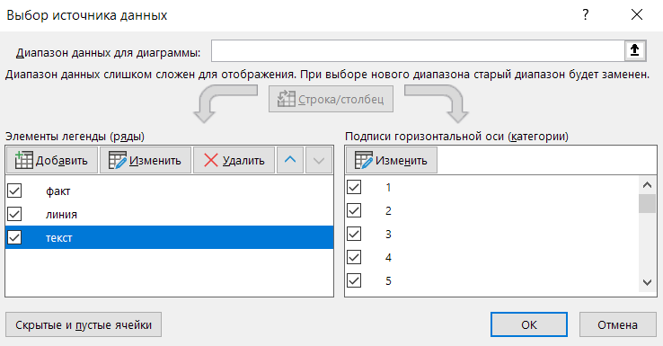
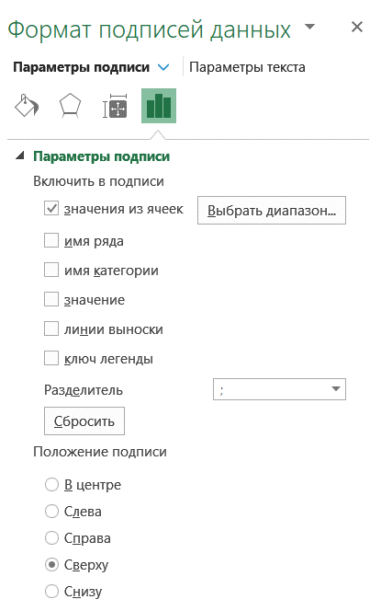
Компания F | Jan-21 | 722 | 01 | 0 |  | 722
 | Feb-21 | 754 |  | 0
 | Mar-21 | 670 |  | 0 |  |  |  | Шаг 5. Добавить точки и настроить метки
 | Apr-21 | 715 |  | 0
 | факт | линия | текст
01 | 523 | 523 | 0
 | 458 | 458 | 0
 | 532 | 532 | 0
 | 471 | 471 | 0
 | 486 | 486 | 0
 | 464 | 464 | 0
 | 477 | 477 | 1,390
 | 527 | 527 | 0
 | 514 | 514 | 0
 | 521 | 521 | 0
 | 523 | 523 | 0
12 | 626 | 626 | 0
01 | 660 | 660 | 0
 | 711 | 711 | 0
 | 620 | 620 | 0
 | 545 | 545 | 0
 | 714 | 714 | 0
 | 683 | 683 | 0
 | 692 | 692 | 1,390
 | 742 | 742 | 0
 | 602 | 602 | 0
 | 570 | 570 | 0
 | 502 | 502 | 0
12 | 446 | 446 | 0
01 | 914 | 914 | 0
 | 919 | 919 | 0
 | 891 | 891 | 0
 | 793 | 793 | 0
 | 783 | 783 | 0
 | 756 | 756 | 0
 | 788 | 788 | 1,390
 | 892 | 892 | 0
 | 935 | 935 | 0
 | 802 | 802 | 0
 | 881 | 881 | 0
12 | 740 | 740 | 0
01 | 364 | 364 | 0
 | 384 | 384 | 0
 | 360 | 360 | 0
 | 386 | 386 | 0
 | 344 | 344 | 0
 | 360 | 360 | 0
 | 336 | 336 | 1,390
...
 | May-21 | 725 |  | 0
 | Jun-21 | 801 |  | 0
 | Jul-21 | 691 |  | 1,390 | Компания F
 | Aug-21 | 836 |  | 0
 | Sep-21 | 701 |  | 0
 | Oct-21 | 897 |  | 0
 | Nov-21 | 796 |  | 0
 | Dec-21 | 721 | 12 | 0 |  | 721 | 0%

Компания G | Jan-21 | 1,260 | 01 | 0 |  | 1,260
 | Feb-21 | 1,256 |  | 0
 | Mar-21 | 1,232 |  | 0
 | Apr-21 | 1,306 |  | 0
 | May-21 | 1,328 |  | 0
 | Jun-21 | 1,201 |  | 0 |  |  |  | Шаг 6. Сделать линию графика (серую) невидимой
 | Jul-21 | 1,231 |  | 1,390 | Компания G
 | факт | линия | текст
01 | 523 | 523 | 0
 | 458 | 458 | 0
 | 532 | 532 | 0
 | 471 | 471 | 0
 | 486 | 486 | 0
 | 464 | 464 | 0
 | 477 | 477 | 1,390
 | 527 | 527 | 0
 | 514 | 514 | 0
 | 521 | 521 | 0
 | 523 | 523 | 0
12 | 626 | 626 | 0
01 | 660 | 660 | 0
 | 711 | 711 | 0
 | 620 | 620 | 0
 | 545 | 545 | 0
 | 714 | 714 | 0
 | 683 | 683 | 0
 | 692 | 692 | 1,390
 | 742 | 742 | 0
 | 602 | 602 | 0
 | 570 | 570 | 0
 | 502 | 502 | 0
12 | 446 | 446 | 0
01 | 914 | 914 | 0
 | 919 | 919 | 0
 | 891 | 891 | 0
 | 793 | 793 | 0
 | 783 | 783 | 0
 | 756 | 756 | 0
 | 788 | 788 | 1,390
 | 892 | 892 | 0
 | 935 | 935 | 0
 | 802 | 802 | 0
 | 881 | 881 | 0
12 | 740 | 740 | 0
01 | 364 | 364 | 0
 | 384 | 384 | 0
 | 360 | 360 | 0
 | 386 | 386 | 0
 | 344 | 344 | 0
 | 360 | 360 | 0
 | 336 | 336 | 1,390
...
 | Aug-21 | 1,225 |  | 0
 | Sep-21 | 1,262 |  | 0
 | Oct-21 | 1,322 |  | 0
 | Nov-21 | 1,231 |  | 0
 | Dec-21 | 1,260 | 12 | 0 |  | 1,260 | 0%

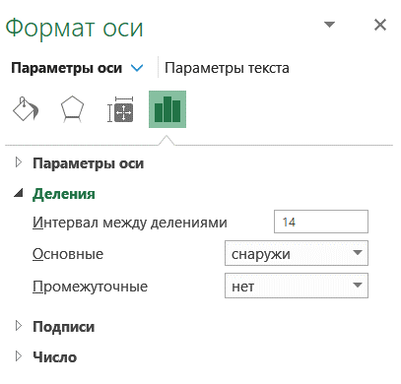
 |  |  |  |  |  |  |  | Шаг 7. Добавить линии между категориями.
 |  |  |  |  |  |  |  | Для этого нужно выделить ось Х и задать Интервал между делениями (для этой диаграммы = 14)
 |  |  |  |  |  |  |  | Затем покрасить линию светло-серым.

 | факт | линия | текст
01 | 523 | 523 | 0
 | 458 | 458 | 0
 | 532 | 532 | 0
 | 471 | 471 | 0
 | 486 | 486 | 0
 | 464 | 464 | 0
 | 477 | 477 | 1,390
 | 527 | 527 | 0
 | 514 | 514 | 0
 | 521 | 521 | 0
 | 523 | 523 | 0
12 | 626 | 626 | 0
01 | 660 | 660 | 0
 | 711 | 711 | 0
 | 620 | 620 | 0
 | 545 | 545 | 0
 | 714 | 714 | 0
 | 683 | 683 | 0
 | 692 | 692 | 1,390
 | 742 | 742 | 0
 | 602 | 602 | 0
 | 570 | 570 | 0
 | 502 | 502 | 0
12 | 446 | 446 | 0
01 | 914 | 914 | 0
 | 919 | 919 | 0
 | 891 | 891 | 0
 | 793 | 793 | 0
 | 783 | 783 | 0
 | 756 | 756 | 0
 | 788 | 788 | 1,390
 | 892 | 892 | 0
 | 935 | 935 | 0
 | 802 | 802 | 0
 | 881 | 881 | 0
12 | 740 | 740 | 0
01 | 364 | 364 | 0
 | 384 | 384 | 0
 | 360 | 360 | 0
 | 386 | 386 | 0
 | 344 | 344 | 0
 | 360 | 360 | 0
 | 336 | 336 | 1,390
...

 |  |  |  |  |  |  |  | Шаг 8. Добавить маркеры для начала и окончания линий.

 | факт | линия | текст | маркер
01 | 523 | 523 | 0 | 523
 | 458 | 458 | 0
 | 532 | 532 | 0
 | 471 | 471 | 0
 | 486 | 486 | 0
 | 464 | 464 | 0
 | 477 | 477 | 1,390
 | 527 | 527 | 0
 | 514 | 514 | 0
 | 521 | 521 | 0
 | 523 | 523 | 0
12 | 626 | 626 | 0 | 626
01 | 660 | 660 | 0 | 660
 | 711 | 711 | 0
 | 620 | 620 | 0
 | 545 | 545 | 0
 | 714 | 714 | 0
 | 683 | 683 | 0
 | 692 | 692 | 1,390
 | 742 | 742 | 0
 | 602 | 602 | 0
 | 570 | 570 | 0
 | 502 | 502 | 0
12 | 446 | 446 | 0 | 446
01 | 914 | 914 | 0 | 914
 | 919 | 919 | 0
 | 891 | 891 | 0
 | 793 | 793 | 0
 | 783 | 783 | 0
 | 756 | 756 | 0
 | 788 | 788 | 1,390
 | 892 | 892 | 0
 | 935 | 935 | 0
 | 802 | 802 | 0
 | 881 | 881 | 0
12 | 740 | 740 | 0 | 740
01 | 364 | 364 | 0 | 364
 | 384 | 384 | 0
 | 360 | 360 | 0
 | 386 | 386 | 0
 | 344 | 344 | 0
 | 360 | 360 | 0
 | 336 | 336 | 1,390
...

3
Finalytics.Pro
Присоединяйтесь к нам в соц. сетях:

Графики

Если вы строите диаграмму по периодам и у вас есть категории и подкатегории,
проверьте - возможно, вам подойдут графики.

 | фон | ноль | товар P | товар Q | товар R | маркер P | маркер Q | маркер R
 |  | 0
'15 |  | 0 | 464 | 136 | 46
 |  | 0 | 477 | 177 | 95
'17 |  | 0 | 527 | 251 | 53
 |  | 0 | 514 | 156 | 103
'19 |  | 0 | 521 | 148 | 52
 |  | 0 | 523 | 159 | 37
'21 |  | 0 | 626 | 201 | -23 | 626 | 201 | -23
 |  | 0
 | 1 | 0
'15 | 1 | 0 | 683 | 260 | 55
 | 1 | 0 | 692 | 311 | 58
'17 | 1 | 0 | 742 | 295 | 73
 | 1 | 0 | 602 | 211 | 31
'19 | 1 | 0 | 570 | 192 | 21
 | 1 | 0 | 502 | 151 | 47
'21 | 1 | 0 | 446 | 175 | 68 | 446 | 175 | 68
 | 1 | 0
 |  | 0
'15 |  | 0 | 744 | 147 | -23
 |  | 0 | 772 | 202 | -32
'17 |  | 0 | 757 | 154 | -27
 |  | 0 | 771 | 198 | -31
'19 |  | 0 | 703 | 122 | -11
 |  | 0 | 692 | 211 | -8
'21 |  | 0 | 782 | 169 | 51 | 782 | 169 | 51
 |  | 0
 | 1 | 0
'15 | 1 | 0 | 364 | 119 | -31
 | 1 | 0 | 384 | 131 | -25
'17 | 1 | 0 | 360 | 116 | -32
 | 1 | 0 | 386 | 132 | -24
'19 | 1 | 0 | 344 | 106 | -37
 | 1 | 0 | 360 | 116 | -32
'21 | 1 | 0 | 336 | 102 | -39 | 336 | 102 | -39
 | 1 | 0
 |  | 0
'15 |  | 0 | 801 | 641 | 262
 |  | 0 | 691 | 630 | 145
'17 |  | 0 | 836 | 668 | 218
 |  | 0 | 701 | 611 | 178
'19 |  | 0 | 897 | 717 | 198
 |  | 0 | 796 | 637 | 277
'21 |  | 0 | 721 | 577 | 361 | 721 | 577 | 361
 |  | 0

группа | ось | год | товар P | товар Q | товар R | маркер P | маркер Q | маркер R | фон | ноль | Как построить
Компания A |  |  |  |  |  |  |  |  |  | 0
 | '15 | '15 | 464 | 136 | 46 |  |  |  |  | 0 | Шаг 1. Создать график.
 |  | '16 | 477 | 177 | 95 |  |  |  |  | 0
 | ноль | фон | товар P | товар Q | товар R | маркер P | маркер Q | маркер R
 | 0
'15 | 0 |  | 464 | 136 | 46
 | 0 |  | 477 | 177 | 95
'17 | 0 |  | 527 | 251 | 53
 | 0 |  | 514 | 156 | 103
'19 | 0 |  | 521 | 148 | 52
 | 0 |  | 523 | 159 | 37
'21 | 0 |  | 626 | 201 | -23 | 626 | 201 | -23
 | 0
 | 0 | 1
'15 | 0 | 1 | 683 | 260 | 55
 | 0 | 1 | 692 | 311 | 58
'17 | 0 | 1 | 742 | 295 | 73
 | 0 | 1 | 602 | 211 | 31
'19 | 0 | 1 | 570 | 192 | 21
 | 0 | 1 | 502 | 151 | 47
'21 | 0 | 1 | 446 | 175 | 68 | 446 | 175 | 68
 | 0 | 1
 | 0
'15 | 0 |  | 744 | 147 | -23
 | 0 |  | 772 | 202 | -32
'17 | 0 |  | 757 | 154 | -27
 | 0 |  | 771 | 198 | -31
'19 | 0 |  | 703 | 122 | -11
 | 0 |  | 692 | 211 | -8
'21 | 0 |  | 782 | 169 | 51 | 782 | 169 | 51
 | 0
 | 0 | 1
'15 | 0 | 1 | 364 | 119 | -31
 | 0 | 1 | 384 | 131 | -25
'17 | 0 | 1 | 360 | 116 | -32
 | 0 | 1 | 386 | 132 | -24
'19 | 0 | 1 | 344 | 106 | -37
 | 0 | 1 | 360 | 116 | -32
'21 | 0 | 1 | 336 | 102 | -39 | 336 | 102 | -39
 | 0 | 1
 | 0
'15 | 0 |  | 801 | 641 | 262
 | 0 |  | 691 | 630 | 145
'17 | 0 |  | 836 | 668 | 218
 | 0 |  | 701 | 611 | 178
'19 | 0 |  | 897 | 717 | 198
 | 0 |  | 796 | 637 | 277
'21 | 0 |  | 721 | 577 | 361 | 721 | 577 | 361
 | 0
 | '17 | '17 | 527 | 251 | 53 |  |  |  |  | 0
 |  | '18 | 514 | 156 | 103 |  |  |  |  | 0
 | '19 | '19 | 521 | 148 | 52 |  |  |  |  | 0
 |  | '20 | 523 | 159 | 37 |  |  |  |  | 0
 | '21 | '21 | 626 | 201 | -23 | 626 | 201 | -23 |  | 0
 |  |  |  |  |  |  |  |  |  | 0
Компания B |  |  |  |  |  |  |  |  | 1 | 0
 | '15 | '15 | 683 | 260 | 55 |  |  |  | 1 | 0
 |  | '16 | 692 | 311 | 58 |  |  |  | 1 | 0
 | '17 | '17 | 742 | 295 | 73 |  |  |  | 1 | 0
 |  | '18 | 602 | 211 | 31 |  |  |  | 1 | 0
 | '19 | '19 | 570 | 192 | 21 |  |  |  | 1 | 0
 |  | '20 | 502 | 151 | 47 |  |  |  | 1 | 0
 | '21 | '21 | 446 | 175 | 68 | 446 | 175 | 68 | 1 | 0
 |  |  |  |  |  |  |  |  | 1 | 0
Компания C |  |  |  |  |  |  |  |  |  | 0
 | '15 | '15 | 744 | 147 | -23 |  |  |  |  | 0
 |  | '16 | 772 | 202 | -32 |  |  |  |  | 0 | Шаг 2. Настроить вид линии для оси Х = нет линий.
 | '17 | '17 | 757 | 154 | -27 |  |  |  |  | 0
 | ноль | фон | товар P | товар Q | товар R | маркер P | маркер Q | маркер R
 | 0
'15 | 0 |  | 464 | 136 | 46
 | 0 |  | 477 | 177 | 95
'17 | 0 |  | 527 | 251 | 53
 | 0 |  | 514 | 156 | 103
'19 | 0 |  | 521 | 148 | 52
 | 0 |  | 523 | 159 | 37
'21 | 0 |  | 626 | 201 | -23 | 626 | 201 | -23
 | 0
 | 0 | 1
'15 | 0 | 1 | 683 | 260 | 55
 | 0 | 1 | 692 | 311 | 58
'17 | 0 | 1 | 742 | 295 | 73
 | 0 | 1 | 602 | 211 | 31
'19 | 0 | 1 | 570 | 192 | 21
 | 0 | 1 | 502 | 151 | 47
'21 | 0 | 1 | 446 | 175 | 68 | 446 | 175 | 68
 | 0 | 1
 | 0
'15 | 0 |  | 744 | 147 | -23
 | 0 |  | 772 | 202 | -32
'17 | 0 |  | 757 | 154 | -27
 | 0 |  | 771 | 198 | -31
'19 | 0 |  | 703 | 122 | -11
 | 0 |  | 692 | 211 | -8
'21 | 0 |  | 782 | 169 | 51 | 782 | 169 | 51
 | 0
 | 0 | 1
'15 | 0 | 1 | 364 | 119 | -31
 | 0 | 1 | 384 | 131 | -25
'17 | 0 | 1 | 360 | 116 | -32
 | 0 | 1 | 386 | 132 | -24
'19 | 0 | 1 | 344 | 106 | -37
 | 0 | 1 | 360 | 116 | -32
'21 | 0 | 1 | 336 | 102 | -39 | 336 | 102 | -39
 | 0 | 1
 | 0
'15 | 0 |  | 801 | 641 | 262
 | 0 |  | 691 | 630 | 145
'17 | 0 |  | 836 | 668 | 218
 | 0 |  | 701 | 611 | 178
'19 | 0 |  | 897 | 717 | 198
 | 0 |  | 796 | 637 | 277
'21 | 0 |  | 721 | 577 | 361 | 721 | 577 | 361
 | 0
 |  | '18 | 771 | 198 | -31 |  |  |  |  | 0
 | '19 | '19 | 703 | 122 | -11 |  |  |  |  | 0
 |  | '20 | 692 | 211 | -8 |  |  |  |  | 0
 | '21 | '21 | 782 | 169 | 51 | 782 | 169 | 51 |  | 0
 |  |  |  |  |  |  |  |  |  | 0
Компания D |  |  |  |  |  |  |  |  | 1 | 0
 | '15 | '15 | 364 | 119 | -31 |  |  |  | 1 | 0
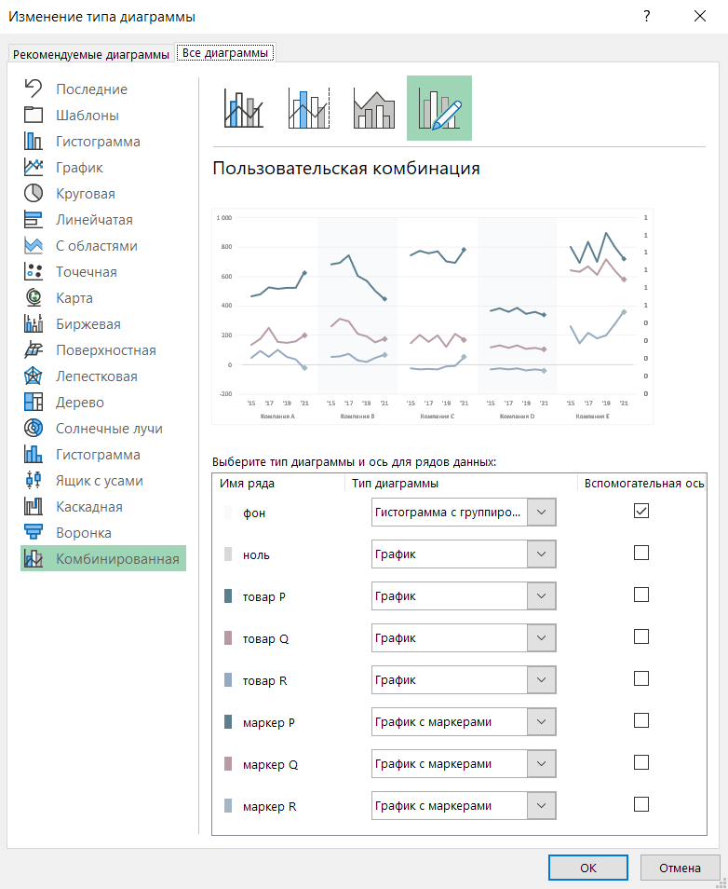
 |  | '16 | 384 | 131 | -25 |  |  |  | 1 | 0
 | '17 | '17 | 360 | 116 | -32 |  |  |  | 1 | 0
 |  | '18 | 386 | 132 | -24 |  |  |  | 1 | 0
 | '19 | '19 | 344 | 106 | -37 |  |  |  | 1 | 0
 |  | '20 | 360 | 116 | -32 |  |  |  | 1 | 0
 | '21 | '21 | 336 | 102 | -39 | 336 | 102 | -39 | 1 | 0
 |  |  |  |  |  |  |  |  | 1 | 0
Компания E |  |  |  |  |  |  |  |  |  | 0
 | '15 | '15 | 801 | 641 | 262 |  |  |  |  | 0
 |  | '16 | 691 | 630 | 145 |  |  |  |  | 0
 | '17 | '17 | 836 | 668 | 218 |  |  |  |  | 0 | Шаг 3. Настроить комбинированную диаграмму.
 |  | '18 | 701 | 611 | 178 |  |  |  |  | 0
 | фон | ноль | товар P | товар Q | товар R | маркер P | маркер Q | маркер R
 |  | 0
'15 |  | 0 | 464 | 136 | 46
 |  | 0 | 477 | 177 | 95
'17 |  | 0 | 527 | 251 | 53
 |  | 0 | 514 | 156 | 103
'19 |  | 0 | 521 | 148 | 52
 |  | 0 | 523 | 159 | 37
'21 |  | 0 | 626 | 201 | -23 | 626 | 201 | -23
 |  | 0
 | 1 | 0
'15 | 1 | 0 | 683 | 260 | 55
 | 1 | 0 | 692 | 311 | 58
'17 | 1 | 0 | 742 | 295 | 73
 | 1 | 0 | 602 | 211 | 31
'19 | 1 | 0 | 570 | 192 | 21
 | 1 | 0 | 502 | 151 | 47
'21 | 1 | 0 | 446 | 175 | 68 | 446 | 175 | 68
 | 1 | 0
 |  | 0
'15 |  | 0 | 744 | 147 | -23
 |  | 0 | 772 | 202 | -32
'17 |  | 0 | 757 | 154 | -27
 |  | 0 | 771 | 198 | -31
'19 |  | 0 | 703 | 122 | -11
 |  | 0 | 692 | 211 | -8
'21 |  | 0 | 782 | 169 | 51 | 782 | 169 | 51
 |  | 0
 | 1 | 0
'15 | 1 | 0 | 364 | 119 | -31
 | 1 | 0 | 384 | 131 | -25
'17 | 1 | 0 | 360 | 116 | -32
 | 1 | 0 | 386 | 132 | -24
'19 | 1 | 0 | 344 | 106 | -37
 | 1 | 0 | 360 | 116 | -32
'21 | 1 | 0 | 336 | 102 | -39 | 336 | 102 | -39
 | 1 | 0
 |  | 0
'15 |  | 0 | 801 | 641 | 262
 |  | 0 | 691 | 630 | 145
'17 |  | 0 | 836 | 668 | 218
 |  | 0 | 701 | 611 | 178
'19 |  | 0 | 897 | 717 | 198
 |  | 0 | 796 | 637 | 277
'21 |  | 0 | 721 | 577 | 361 | 721 | 577 | 361
 |  | 0
 | '19 | '19 | 897 | 717 | 198 |  |  |  |  | 0
 |  | '20 | 796 | 637 | 277 |  |  |  |  | 0
 | '21 | '21 | 721 | 577 | 361 | 721 | 577 | 361 |  | 0
 |  |  |  |  |  |  |  |  |  | 0

 |  |  |  |  |  |  |  |  |  |  | Шаг 4. Добавить метки данных и легенду, скрыть дополнительную ось Y.

 | фон | ноль | товар P | товар Q | товар R | маркер P | маркер Q | маркер R
 |  | 0
'15 |  | 0 | 464 | 136 | 46
 |  | 0 | 477 | 177 | 95
'17 |  | 0 | 527 | 251 | 53
 |  | 0 | 514 | 156 | 103
'19 |  | 0 | 521 | 148 | 52
 |  | 0 | 523 | 159 | 37
'21 |  | 0 | 626 | 201 | -23 | 626 | 201 | -23
 |  | 0
 | 1 | 0
'15 | 1 | 0 | 683 | 260 | 55
 | 1 | 0 | 692 | 311 | 58
'17 | 1 | 0 | 742 | 295 | 73
 | 1 | 0 | 602 | 211 | 31
'19 | 1 | 0 | 570 | 192 | 21
 | 1 | 0 | 502 | 151 | 47
'21 | 1 | 0 | 446 | 175 | 68 | 446 | 175 | 68
 | 1 | 0
 |  | 0
'15 |  | 0 | 744 | 147 | -23
 |  | 0 | 772 | 202 | -32
'17 |  | 0 | 757 | 154 | -27
 |  | 0 | 771 | 198 | -31
'19 |  | 0 | 703 | 122 | -11
 |  | 0 | 692 | 211 | -8
'21 |  | 0 | 782 | 169 | 51 | 782 | 169 | 51
 |  | 0
 | 1 | 0
'15 | 1 | 0 | 364 | 119 | -31
 | 1 | 0 | 384 | 131 | -25
'17 | 1 | 0 | 360 | 116 | -32
 | 1 | 0 | 386 | 132 | -24
'19 | 1 | 0 | 344 | 106 | -37
 | 1 | 0 | 360 | 116 | -32
'21 | 1 | 0 | 336 | 102 | -39 | 336 | 102 | -39
 | 1 | 0
 |  | 0
'15 |  | 0 | 801 | 641 | 262
 |  | 0 | 691 | 630 | 145
'17 |  | 0 | 836 | 668 | 218
 |  | 0 | 701 | 611 | 178
'19 |  | 0 | 897 | 717 | 198
 |  | 0 | 796 | 637 | 277
'21 |  | 0 | 721 | 577 | 361 | 721 | 577 | 361
 |  | 0

4
Finalytics.Pro
Присоединяйтесь к нам в соц. сетях:

Столбиковые диаграммы

Столбиковые диаграммы с группировкой в Excel можно гибко настраивать и добавлять детали.
Например, добавить линии графиков.

Факт и план, янв-дек 2021
 | план |  | факт |  | ось
 |  | Компания A
 | 523 |  | 370 |  | 0
 | 458 |  | 359 |  | 0
 | 532 |  | 354 |  | 0
 | 471 |  | 362 |  | 0
 | 486 |  | 362 |  | 0
 | 464 |  | 352 |  | 0
Компания A | 477 |  | 359 | Компания A | 0
 | 527 |  | 364 |  | 0
 | 514 |  | 351 |  | 0
 | 521 |  | 355 |  | 0
 | 523 |  | 364 |  | 0
 | 526 |  | 354 |  | 0
 |  | Компания B
 | 660 |  | 582 |  | 0
 | 711 |  | 647 |  | 0
 | 620 |  | 589 |  | 0
 | 545 |  | 686 |  | 0
 | 714 |  | 629 |  | 0
 | 683 |  | 544 |  | 0
Компания B | 692 |  | 570 | Компания B | 0
 | 742 |  | 607 |  | 0
 | 602 |  | 548 |  | 0
 | 570 |  | 707 |  | 0
 | 502 |  | 608 |  | 0
 | 546 |  | 695 |  | 0
 |  | Компания C
 | 914 |  | 749 |  | 0
 | 919 |  | 753 |  | 0
 | 891 |  | 841 |  | 0
 | 793 |  | 825 |  | 0
 | 783 |  | 753 |  | 0
 | 756 |  | 775 |  | 0
Компания C | 788 |  | 741 | Компания C | 0
 | 892 |  | 781 |  | 0
 | 935 |  | 802 |  | 0
 | 802 |  | 810 |  | 0
 | 881 |  | 869 |  | 0
 | 740 |  | 844 |  | 0
 |  | Компания D
 | 364 |  | 421 |  | 0
 | 384 |  | 438 |  | 0
 | 360 |  | 484 |  | 0
 | 386 |  | 466 |  | 0
 | 344 |  | 432 |  | 0
 | 360 |  | 486 |  | 0
Компания D | 336 |  | 427 | Компания D | 0
 | 337 |  | 490 |  | 0
 | 357 |  | 442 |  | 0
 | 325 |  | 449 |  | 0
...

Факт и план, янв-дек 2021

категория | месяц | план | факт | ось | подпись | Как построить
Компания A
 | Jan-21 | 523 | 370 | 0 |  | Шаг 1. Создать столбиковую диаграмму (данные = план, факт, ось)
 | Feb-21 | 458 | 359 | 0
 | план | факт | ось
янв-21 | 523 | 370 | 0
фев-21 | 458 | 359 | 0
мар-21 | 532 | 354 | 0
апр-21 | 471 | 362 | 0
май-21 | 486 | 362 | 0
июн-21 | 464 | 352 | 0
июл-21 | 477 | 359 | 0
авг-21 | 527 | 364 | 0
сен-21 | 514 | 351 | 0
окт-21 | 521 | 355 | 0
ноя-21 | 523 | 364 | 0
дек-21 | 526 | 354 | 0
янв-21 | 660 | 582 | 0
фев-21 | 711 | 647 | 0
мар-21 | 620 | 589 | 0
апр-21 | 545 | 686 | 0
май-21 | 714 | 629 | 0
июн-21 | 683 | 544 | 0
июл-21 | 692 | 570 | 0
авг-21 | 742 | 607 | 0
сен-21 | 602 | 548 | 0
окт-21 | 570 | 707 | 0
ноя-21 | 502 | 608 | 0
дек-21 | 546 | 695 | 0
янв-21 | 914 | 749 | 0
фев-21 | 919 | 753 | 0
мар-21 | 891 | 841 | 0
апр-21 | 793 | 825 | 0
май-21 | 783 | 753 | 0
июн-21 | 756 | 775 | 0
июл-21 | 788 | 741 | 0
авг-21 | 892 | 781 | 0
сен-21 | 935 | 802 | 0
окт-21 | 802 | 810 | 0
ноя-21 | 881 | 869 | 0
дек-21 | 740 | 844 | 0
янв-21 | 364 | 421 | 0
фев-21 | 384 | 438 | 0
мар-21 | 360 | 484 | 0
апр-21 | 386 | 466 | 0
май-21 | 344 | 432 | 0
июн-21 | 360 | 486 | 0
июл-21 | 336 | 427 | 0
авг-21 | 337 | 490 | 0
сен-21 | 357 | 442 | 0
окт-21 | 325 | 449 | 0
...
 | Mar-21 | 532 | 354 | 0
 | Apr-21 | 471 | 362 | 0
 | May-21 | 486 | 362 | 0
 | Jun-21 | 464 | 352 | 0
 | Jul-21 | 477 | 359 | 0 | Компания A
 | Aug-21 | 527 | 364 | 0
 | Sep-21 | 514 | 351 | 0
 | Oct-21 | 521 | 355 | 0
 | Nov-21 | 523 | 364 | 0
 | Dec-21 | 526 | 354 | 0
Компания B
 | Jan-21 | 660 | 582 | 0
 | Feb-21 | 711 | 647 | 0
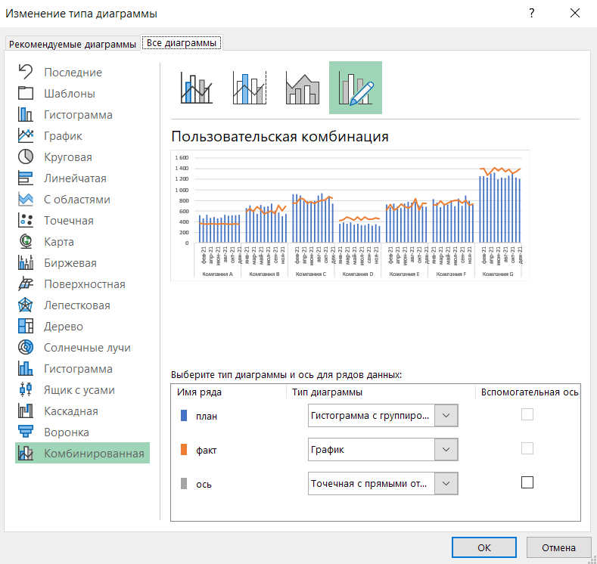
 | Mar-21 | 620 | 589 | 0
 | Apr-21 | 545 | 686 | 0 |  | Шаг 2. Настроить комбинированную диаграмму
 | May-21 | 714 | 629 | 0
 | Jun-21 | 683 | 544 | 0 |  | план = гистограмма с группировкой
 | Jul-21 | 692 | 570 | 0 | Компания B | факт = график
 | Aug-21 | 742 | 607 | 0 |  | ось = точечная с прямыми отрезками
 | Sep-21 | 602 | 548 | 0
 | Oct-21 | 570 | 707 | 0
 | план | факт | ось
янв-21 | 523 | 370 | 0
фев-21 | 458 | 359 | 0
мар-21 | 532 | 354 | 0
апр-21 | 471 | 362 | 0
май-21 | 486 | 362 | 0
июн-21 | 464 | 352 | 0
июл-21 | 477 | 359 | 0
авг-21 | 527 | 364 | 0
сен-21 | 514 | 351 | 0
окт-21 | 521 | 355 | 0
ноя-21 | 523 | 364 | 0
дек-21 | 526 | 354 | 0
янв-21 | 660 | 582 | 0
фев-21 | 711 | 647 | 0
мар-21 | 620 | 589 | 0
апр-21 | 545 | 686 | 0
май-21 | 714 | 629 | 0
июн-21 | 683 | 544 | 0
июл-21 | 692 | 570 | 0
авг-21 | 742 | 607 | 0
сен-21 | 602 | 548 | 0
окт-21 | 570 | 707 | 0
ноя-21 | 502 | 608 | 0
дек-21 | 546 | 695 | 0
янв-21 | 914 | 749 | 0
фев-21 | 919 | 753 | 0
мар-21 | 891 | 841 | 0
апр-21 | 793 | 825 | 0
май-21 | 783 | 753 | 0
июн-21 | 756 | 775 | 0
июл-21 | 788 | 741 | 0
авг-21 | 892 | 781 | 0
сен-21 | 935 | 802 | 0
окт-21 | 802 | 810 | 0
ноя-21 | 881 | 869 | 0
дек-21 | 740 | 844 | 0
янв-21 | 364 | 421 | 0
фев-21 | 384 | 438 | 0
мар-21 | 360 | 484 | 0
апр-21 | 386 | 466 | 0
май-21 | 344 | 432 | 0
июн-21 | 360 | 486 | 0
июл-21 | 336 | 427 | 0
авг-21 | 337 | 490 | 0
сен-21 | 357 | 442 | 0
окт-21 | 325 | 449 | 0
...
 | Nov-21 | 502 | 608 | 0
 | Dec-21 | 546 | 695 | 0
Компания C
 | Jan-21 | 914 | 749 | 0
 | Feb-21 | 919 | 753 | 0
 | Mar-21 | 891 | 841 | 0
 | Apr-21 | 793 | 825 | 0
 | May-21 | 783 | 753 | 0
 | Jun-21 | 756 | 775 | 0
 | Jul-21 | 788 | 741 | 0 | Компания C
 | Aug-21 | 892 | 781 | 0
 | Sep-21 | 935 | 802 | 0
 | Oct-21 | 802 | 810 | 0
 | Nov-21 | 881 | 869 | 0
 | Dec-21 | 740 | 844 | 0
Компания D |  |  |  |  |  | Шаг 3. Отключить ось Х
 | Jan-21 | 364 | 421 | 0 |  |  | Если ось не отключить, а попробовать просто поменять настройки, нужный вид может не получиться.
 | план | факт | ось
янв-21 | 523 | 370 | 0
фев-21 | 458 | 359 | 0
мар-21 | 532 | 354 | 0
апр-21 | 471 | 362 | 0
май-21 | 486 | 362 | 0
июн-21 | 464 | 352 | 0
июл-21 | 477 | 359 | 0
авг-21 | 527 | 364 | 0
сен-21 | 514 | 351 | 0
окт-21 | 521 | 355 | 0
ноя-21 | 523 | 364 | 0
дек-21 | 526 | 354 | 0
янв-21 | 660 | 582 | 0
фев-21 | 711 | 647 | 0
мар-21 | 620 | 589 | 0
апр-21 | 545 | 686 | 0
май-21 | 714 | 629 | 0
июн-21 | 683 | 544 | 0
июл-21 | 692 | 570 | 0
авг-21 | 742 | 607 | 0
сен-21 | 602 | 548 | 0
окт-21 | 570 | 707 | 0
ноя-21 | 502 | 608 | 0
дек-21 | 546 | 695 | 0
янв-21 | 914 | 749 | 0
фев-21 | 919 | 753 | 0
мар-21 | 891 | 841 | 0
апр-21 | 793 | 825 | 0
май-21 | 783 | 753 | 0
июн-21 | 756 | 775 | 0
июл-21 | 788 | 741 | 0
авг-21 | 892 | 781 | 0
сен-21 | 935 | 802 | 0
окт-21 | 802 | 810 | 0
ноя-21 | 881 | 869 | 0
дек-21 | 740 | 844 | 0
янв-21 | 364 | 421 | 0
фев-21 | 384 | 438 | 0
мар-21 | 360 | 484 | 0
апр-21 | 386 | 466 | 0
май-21 | 344 | 432 | 0
июн-21 | 360 | 486 | 0
июл-21 | 336 | 427 | 0
авг-21 | 337 | 490 | 0
сен-21 | 357 | 442 | 0
окт-21 | 325 | 449 | 0
...
 | план |  | факт |  | ось
Компания A
 | 523 | янв-21 | 370 | янв-21 | 0
 | 458 | фев-21 | 359 | фев-21 | 0
 | 532 | мар-21 | 354 | мар-21 | 0
 | 471 | апр-21 | 362 | апр-21 | 0
 | 486 | май-21 | 362 | май-21 | 0
 | 464 | июн-21 | 352 | июн-21 | 0
 | 477 | июл-21 | 359 | июл-21 | 0
 | 527 | авг-21 | 364 | авг-21 | 0
 | 514 | сен-21 | 351 | сен-21 | 0
 | 521 | окт-21 | 355 | окт-21 | 0
 | 523 | ноя-21 | 364 | ноя-21 | 0
 | 526 | дек-21 | 354 | дек-21 | 0
Компания B
 | 660 | янв-21 | 582 | янв-21 | 0
 | 711 | фев-21 | 647 | фев-21 | 0
 | 620 | мар-21 | 589 | мар-21 | 0
 | 545 | апр-21 | 686 | апр-21 | 0
 | 714 | май-21 | 629 | май-21 | 0
 | 683 | июн-21 | 544 | июн-21 | 0
 | 692 | июл-21 | 570 | июл-21 | 0
 | 742 | авг-21 | 607 | авг-21 | 0
 | 602 | сен-21 | 548 | сен-21 | 0
 | 570 | окт-21 | 707 | окт-21 | 0
 | 502 | ноя-21 | 608 | ноя-21 | 0
 | 546 | дек-21 | 695 | дек-21 | 0
Компания C
 | 914 | янв-21 | 749 | янв-21 | 0
 | 919 | фев-21 | 753 | фев-21 | 0
 | 891 | мар-21 | 841 | мар-21 | 0
 | 793 | апр-21 | 825 | апр-21 | 0
 | 783 | май-21 | 753 | май-21 | 0
 | 756 | июн-21 | 775 | июн-21 | 0
 | 788 | июл-21 | 741 | июл-21 | 0
 | 892 | авг-21 | 781 | авг-21 | 0
 | 935 | сен-21 | 802 | сен-21 | 0
 | 802 | окт-21 | 810 | окт-21 | 0
 | 881 | ноя-21 | 869 | ноя-21 | 0
 | 740 | дек-21 | 844 | дек-21 | 0
Компания D
 | 364 | янв-21 | 421 | янв-21 | 0
 | 384 | фев-21 | 438 | фев-21 | 0
 | 360 | мар-21 | 484 | мар-21 | 0
 | 386 | апр-21 | 466 | апр-21 | 0
 | 344 | май-21 | 432 | май-21 | 0
 | 360 | июн-21 | 486 | июн-21 | 0
 | 336 | июл-21 | 427 | июл-21 | 0
 | 337 | авг-21 | 490 | авг-21 | 0
 | 357 | сен-21 | 442 | сен-21 | 0
 | 325 | окт-21 | 449 | окт-21 | 0
...
 | Feb-21 | 384 | 438 | 0
 | Mar-21 | 360 | 484 | 0
 | Apr-21 | 386 | 466 | 0
 | May-21 | 344 | 432 | 0
 | Jun-21 | 360 | 486 | 0
 | Jul-21 | 336 | 427 | 0 | Компания D
 | Aug-21 | 337 | 490 | 0
 | Sep-21 | 357 | 442 | 0
 | Oct-21 | 325 | 449 | 0
 | Nov-21 | 355 | 467 | 0
 | Dec-21 | 320 | 458 | 0
Компания E
 | Jan-21 | 726 | 612 | 0
 | Feb-21 | 672 | 722 | 0
 | Mar-21 | 741 | 615 | 0
 | Apr-21 | 683 | 657 | 0 |  | Шаг 4. Добавить метки данных для линии на оси Х
 | план | факт | ось
янв-21 | 523 | 370 | 0
фев-21 | 458 | 359 | 0
мар-21 | 532 | 354 | 0
апр-21 | 471 | 362 | 0
май-21 | 486 | 362 | 0
июн-21 | 464 | 352 | 0
июл-21 | 477 | 359 | 0
авг-21 | 527 | 364 | 0
сен-21 | 514 | 351 | 0
окт-21 | 521 | 355 | 0
ноя-21 | 523 | 364 | 0
дек-21 | 526 | 354 | 0
янв-21 | 660 | 582 | 0
фев-21 | 711 | 647 | 0
мар-21 | 620 | 589 | 0
апр-21 | 545 | 686 | 0
май-21 | 714 | 629 | 0
июн-21 | 683 | 544 | 0
июл-21 | 692 | 570 | 0
авг-21 | 742 | 607 | 0
сен-21 | 602 | 548 | 0
окт-21 | 570 | 707 | 0
ноя-21 | 502 | 608 | 0
дек-21 | 546 | 695 | 0
янв-21 | 914 | 749 | 0
фев-21 | 919 | 753 | 0
мар-21 | 891 | 841 | 0
апр-21 | 793 | 825 | 0
май-21 | 783 | 753 | 0
июн-21 | 756 | 775 | 0
июл-21 | 788 | 741 | 0
авг-21 | 892 | 781 | 0
сен-21 | 935 | 802 | 0
окт-21 | 802 | 810 | 0
ноя-21 | 881 | 869 | 0
дек-21 | 740 | 844 | 0
янв-21 | 364 | 421 | 0
фев-21 | 384 | 438 | 0
мар-21 | 360 | 484 | 0
апр-21 | 386 | 466 | 0
май-21 | 344 | 432 | 0
июн-21 | 360 | 486 | 0
июл-21 | 336 | 427 | 0
авг-21 | 337 | 490 | 0
сен-21 | 357 | 442 | 0
окт-21 | 325 | 449 | 0
...
 | May-21 | 661 | 735 | 0
 | Jun-21 | 744 | 686 | 0
 | Jul-21 | 772 | 658 | 0 | Компания E
 | Aug-21 | 757 | 698 | 0
 | Sep-21 | 771 | 831 | 0
 | Oct-21 | 703 | 617 | 0
 | Nov-21 | 692 | 747 | 0
 | Dec-21 | 682 | 740 | 0
Компания F
 | Jan-21 | 822 | 716 | 0
 | Feb-21 | 754 | 719 | 0
 | Mar-21 | 670 | 794 | 0
 | Apr-21 | 715 | 719 | 0
 | May-21 | 725 | 750 | 0
 | Jun-21 | 801 | 787 | 0
 | Jul-21 | 691 | 803 | 0 | Компания F | Шаг 5. Заменить метки на текст
 | Aug-21 | 836 | 798 | 0 |  | В параметрах подписи выбрать значения из ячеек в стобце "подпись".
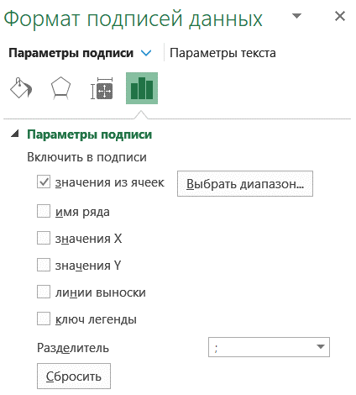
 | Sep-21 | 701 | 747 | 0
 | план | факт | ось
янв-21 | 523 | 370 | 0
фев-21 | 458 | 359 | 0
мар-21 | 532 | 354 | 0
апр-21 | 471 | 362 | 0
май-21 | 486 | 362 | 0
июн-21 | 464 | 352 | 0
июл-21 | 477 | 359 | 0
авг-21 | 527 | 364 | 0
сен-21 | 514 | 351 | 0
окт-21 | 521 | 355 | 0
ноя-21 | 523 | 364 | 0
дек-21 | 526 | 354 | 0
янв-21 | 660 | 582 | 0
фев-21 | 711 | 647 | 0
мар-21 | 620 | 589 | 0
апр-21 | 545 | 686 | 0
май-21 | 714 | 629 | 0
июн-21 | 683 | 544 | 0
июл-21 | 692 | 570 | 0
авг-21 | 742 | 607 | 0
сен-21 | 602 | 548 | 0
окт-21 | 570 | 707 | 0
ноя-21 | 502 | 608 | 0
дек-21 | 546 | 695 | 0
янв-21 | 914 | 749 | 0
фев-21 | 919 | 753 | 0
мар-21 | 891 | 841 | 0
апр-21 | 793 | 825 | 0
май-21 | 783 | 753 | 0
июн-21 | 756 | 775 | 0
июл-21 | 788 | 741 | 0
авг-21 | 892 | 781 | 0
сен-21 | 935 | 802 | 0
окт-21 | 802 | 810 | 0
ноя-21 | 881 | 869 | 0
дек-21 | 740 | 844 | 0
янв-21 | 364 | 421 | 0
фев-21 | 384 | 438 | 0
мар-21 | 360 | 484 | 0
апр-21 | 386 | 466 | 0
май-21 | 344 | 432 | 0
июн-21 | 360 | 486 | 0
июл-21 | 336 | 427 | 0
авг-21 | 337 | 490 | 0
сен-21 | 357 | 442 | 0
окт-21 | 325 | 449 | 0
...
 | Oct-21 | 897 | 802 | 0
 | Nov-21 | 796 | 704 | 0
 | Dec-21 | 721 | 732 | 0
Компания G
 | Jan-21 | 1,260 | 1,389 | 0
 | Feb-21 | 1,256 | 1,399 | 0
 | Mar-21 | 1,232 | 1,270 | 0
 | Apr-21 | 1,306 | 1,339 | 0
 | May-21 | 1,328 | 1,417 | 0
 | Jun-21 | 1,201 | 1,355 | 0
 | Jul-21 | 1,231 | 1,406 | 0 | Компания G
 | Aug-21 | 1,225 | 1,342 | 0
 | Sep-21 | 1,262 | 1,381 | 0
 | Oct-21 | 1,322 | 1,310 | 0
 | Nov-21 | 1,231 | 1,344 | 0 |  | Шаг 6. Настроить цвета и ширину столбцов
 | Dec-21 | 1,210 | 1,388 | 0
 | план | факт | ось
янв-21 | 523 | 370 | 0
фев-21 | 458 | 359 | 0
мар-21 | 532 | 354 | 0
апр-21 | 471 | 362 | 0
май-21 | 486 | 362 | 0
июн-21 | 464 | 352 | 0
июл-21 | 477 | 359 | 0
авг-21 | 527 | 364 | 0
сен-21 | 514 | 351 | 0
окт-21 | 521 | 355 | 0
ноя-21 | 523 | 364 | 0
дек-21 | 526 | 354 | 0
янв-21 | 660 | 582 | 0
фев-21 | 711 | 647 | 0
мар-21 | 620 | 589 | 0
апр-21 | 545 | 686 | 0
май-21 | 714 | 629 | 0
июн-21 | 683 | 544 | 0
июл-21 | 692 | 570 | 0
авг-21 | 742 | 607 | 0
сен-21 | 602 | 548 | 0
окт-21 | 570 | 707 | 0
ноя-21 | 502 | 608 | 0
дек-21 | 546 | 695 | 0
янв-21 | 914 | 749 | 0
фев-21 | 919 | 753 | 0
мар-21 | 891 | 841 | 0
апр-21 | 793 | 825 | 0
май-21 | 783 | 753 | 0
июн-21 | 756 | 775 | 0
июл-21 | 788 | 741 | 0
авг-21 | 892 | 781 | 0
сен-21 | 935 | 802 | 0
окт-21 | 802 | 810 | 0
ноя-21 | 881 | 869 | 0
дек-21 | 740 | 844 | 0
янв-21 | 364 | 421 | 0
фев-21 | 384 | 438 | 0
мар-21 | 360 | 484 | 0
апр-21 | 386 | 466 | 0
май-21 | 344 | 432 | 0
июн-21 | 360 | 486 | 0
июл-21 | 336 | 427 | 0
авг-21 | 337 | 490 | 0
сен-21 | 357 | 442 | 0
окт-21 | 325 | 449 | 0
...

 |  |  |  |  |  | Готово!

5+1
Finalytics.Pro
Присоединяйтесь к нам в соц. сетях:

Столбиковые диаграммы

Еще один вариант столбиковой диаграммы - в виде столбиков с засечками.
Например, добавить линии графиков.

Факт и план, янв-дек 2021
 | факт |  | факт красный |  | план |  | ось
Компания A |  | Компания A |  | Компания A
 | 0 |  | 370 |  | 523 |  | 0
 | 0 |  | 359 |  | 458 |  | 0
 | 0 |  | 354 |  | 532 |  | 0
 | 0 |  | 362 |  | 471 |  | 0
 | 0 |  | 362 |  | 486 |  | 0
 | 0 |  | 352 |  | 464 |  | 0
 | 0 |  | 359 |  | 477 | Компания A | 0
 | 0 |  | 364 |  | 527 |  | 0
 | 0 |  | 351 |  | 514 |  | 0
 | 0 |  | 355 |  | 521 |  | 0
 | 0 |  | 364 |  | 523 |  | 0
 | 0 |  | 354 |  | 526 |  | 0
Компания B |  | Компания B |  | Компания B
 | 0 |  | 582 |  | 660 |  | 0
 | 0 |  | 647 |  | 711 |  | 0
 | 0 |  | 589 |  | 620 |  | 0
 | 686 |  | 0 |  | 545 |  | 0
 | 0 |  | 629 |  | 714 |  | 0
 | 0 |  | 544 |  | 683 |  | 0
 | 0 |  | 570 |  | 692 | Компания B | 0
 | 0 |  | 607 |  | 742 |  | 0
 | 0 |  | 548 |  | 602 |  | 0
 | 707 |  | 0 |  | 570 |  | 0
 | 608 |  | 0 |  | 502 |  | 0
 | 695 |  | 0 |  | 546 |  | 0
Компания C |  | Компания C |  | Компания C
 | 0 |  | 749 |  | 914 |  | 0
 | 0 |  | 753 |  | 919 |  | 0
 | 0 |  | 841 |  | 891 |  | 0
 | 825 |  | 0 |  | 793 |  | 0
 | 0 |  | 753 |  | 783 |  | 0
 | 775 |  | 0 |  | 756 |  | 0
 | 0 |  | 741 |  | 788 | Компания C | 0
 | 0 |  | 781 |  | 892 |  | 0
 | 0 |  | 802 |  | 935 |  | 0
 | 810 |  | 0 |  | 802 |  | 0
 | 0 |  | 869 |  | 881 |  | 0
 | 844 |  | 0 |  | 740 |  | 0
Компания D |  | Компания D |  | Компания D
 | 421 |  | 0 |  | 364 |  | 0
 | 438 |  | 0 |  | 384 |  | 0
 | 484 |  | 0 |  | 360 |  | 0
 | 466 |  | 0 |  | 386 |  | 0
 | 432 |  | 0 |  | 344 |  | 0
 | 486 |  | 0 |  | 360 |  | 0
 | 427 |  | 0 |  | 336 | Компания D | 0
 | 490 |  | 0 |  | 337 |  | 0
 | 442 |  | 0 |  | 357 |  | 0
 | 449 |  | 0 |  | 325 |  | 0
...
Факт и план, янв-дек 2021
 | план |  | план + |  | план - |  | факт |  | ось
Компания A |  | Компания A |  | Компания A |  | 1
 | 370 |  | 0 |  | 153 |  | 370 |  | 0
 | 359 |  | 0 |  | 100 |  | 359 |  | 0
 | 354 |  | 0 |  | 178 |  | 354 |  | 0
 | 362 |  | 0 |  | 109 |  | 362 |  | 0
 | 362 |  | 0 |  | 124 |  | 362 |  | 0
 | 352 |  | 0 |  | 112 |  | 352 |  | 0
 | 359 |  | 0 |  | 118 |  | 359 | Компания A | 0
 | 364 |  | 0 |  | 164 |  | 364 |  | 0
 | 351 |  | 0 |  | 164 |  | 351 |  | 0
 | 355 |  | 0 |  | 166 |  | 355 |  | 0
 | 364 |  | 0 |  | 159 |  | 364 |  | 0
 | 354 |  | 0 |  | 173 |  | 354 |  | 0
Компания B |  | Компания B |  | Компания B
 | 582 |  | 0 |  | 78 |  | 582 |  | 0
 | 647 |  | 0 |  | 64 |  | 647 |  | 0
 | 589 |  | 0 |  | 31 |  | 589 |  | 0
 | 545 |  | 141 |  | 0 |  | 686 |  | 0
 | 629 |  | 0 |  | 85 |  | 629 |  | 0
 | 544 |  | 0 |  | 139 |  | 544 |  | 0
 | 570 |  | 0 |  | 122 |  | 570 | Компания B | 0
 | 607 |  | 0 |  | 135 |  | 607 |  | 0
 | 548 |  | 0 |  | 54 |  | 548 |  | 0
 | 570 |  | 137 |  | 0 |  | 707 |  | 0
 | 502 |  | 106 |  | 0 |  | 608 |  | 0
 | 546 |  | 148 |  | 0 |  | 695 |  | 0
Компания C |  | Компания C |  | Компания C
 | 749 |  | 0 |  | 166 |  | 749 |  | 0
 | 753 |  | 0 |  | 166 |  | 753 |  | 0
 | 841 |  | 0 |  | 50 |  | 841 |  | 0
 | 793 |  | 32 |  | 0 |  | 825 |  | 0
 | 753 |  | 0 |  | 30 |  | 753 |  | 0
 | 756 |  | 18 |  | 0 |  | 775 |  | 0
 | 741 |  | 0 |  | 47 |  | 741 | Компания C | 0
 | 781 |  | 0 |  | 112 |  | 781 |  | 0
 | 802 |  | 0 |  | 133 |  | 802 |  | 0
 | 802 |  | 9 |  | 0 |  | 810 |  | 0
 | 869 |  | 0 |  | 12 |  | 869 |  | 0
 | 740 |  | 103 |  | 0 |  | 844 |  | 0
Компания D |  | Компания D |  | Компания D
 | 364 |  | 57 |  | 0 |  | 421 |  | 0
 | 384 |  | 54 |  | 0 |  | 438 |  | 0
 | 360 |  | 124 |  | 0 |  | 484 |  | 0
 | 386 |  | 79 |  | 0 |  | 466 |  | 0
 | 344 |  | 88 |  | 0 |  | 432 |  | 0
 | 360 |  | 126 |  | 0 |  | 486 |  | 0
 | 336 |  | 90 |  | 0 |  | 427 | Компания D | 0
 | 337 |  | 153 |  | 0 |  | 490 |  | 0
 | 357 |  | 85 |  | 0 |  | 442 |  | 0
 | 325 |  | 124 |  | 0 |  | 449 |  | 0
...

Факт и план, янв-дек 2021

Столбцы - факт, засечки - план.
Пожалуй, такой формат с засечками - одно из самых привычных пользователям представлений плана и факта.
Плюс: цветом можно выделять "хорошие" столбики, когда план выполнен и "плохие", когда нет.
Минус: если диаграмма небольшого размера, а данных много, то засечки могут "рябить".

Как построить:
в целом - так же, как диаграмму на предыдущем листе.
Если не знаете, как добавить засечки, воспользуйтесь приёмами из статьи
https://finalytics.pro/inform/plfact/

категория | месяц | план | факт | факт зеленый | факт красный | ось | подпись | категория | месяц | план | факт | план | план + | план - | ось | подпись
Компания A |  |  |  |  |  |  |  | Компания A
 | Jan-21 | 523 | 370 | 0 | 370 | 0 |  |  | Jan-21 | 523 | 370 | 370 | 0 | 153 | 0
 | Feb-21 | 458 | 359 | 0 | 359 | 0 |  |  | Feb-21 | 458 | 359 | 359 | 0 | 100 | 0
 | Mar-21 | 532 | 354 | 0 | 354 | 0 |  |  | Mar-21 | 532 | 354 | 354 | 0 | 178 | 0
 | Apr-21 | 471 | 362 | 0 | 362 | 0 |  |  | Apr-21 | 471 | 362 | 362 | 0 | 109 | 0
 | May-21 | 486 | 362 | 0 | 362 | 0 |  |  | May-21 | 486 | 362 | 362 | 0 | 124 | 0
 | Jun-21 | 464 | 352 | 0 | 352 | 0 |  |  | Jun-21 | 464 | 352 | 352 | 0 | 112 | 0
 | Jul-21 | 477 | 359 | 0 | 359 | 0 | Компания A |  | Jul-21 | 477 | 359 | 359 | 0 | 118 | 0 | Компания A
 | Aug-21 | 527 | 364 | 0 | 364 | 0 |  |  | Aug-21 | 527 | 364 | 364 | 0 | 164 | 0
 | Sep-21 | 514 | 351 | 0 | 351 | 0 |  |  | Sep-21 | 514 | 351 | 351 | 0 | 164 | 0
 | Oct-21 | 521 | 355 | 0 | 355 | 0 |  |  | Oct-21 | 521 | 355 | 355 | 0 | 166 | 0
 | Nov-21 | 523 | 364 | 0 | 364 | 0 |  |  | Nov-21 | 523 | 364 | 364 | 0 | 159 | 0
 | Dec-21 | 526 | 354 | 0 | 354 | 0 |  |  | Dec-21 | 526 | 354 | 354 | 0 | 173 | 0
Компания B |  |  |  |  |  |  |  | Компания B
 | Jan-21 | 660 | 582 | 0 | 582 | 0 |  |  | Jan-21 | 660 | 582 | 582 | 0 | 78 | 0
 | Feb-21 | 711 | 647 | 0 | 647 | 0 |  |  | Feb-21 | 711 | 647 | 647 | 0 | 64 | 0
 | Mar-21 | 620 | 589 | 0 | 589 | 0 |  |  | Mar-21 | 620 | 589 | 589 | 0 | 31 | 0
 | Apr-21 | 545 | 686 | 686 | 0 | 0 |  |  | Apr-21 | 545 | 686 | 545 | 141 | 0 | 0
 | May-21 | 714 | 629 | 0 | 629 | 0 |  |  | May-21 | 714 | 629 | 629 | 0 | 85 | 0
 | Jun-21 | 683 | 544 | 0 | 544 | 0 |  |  | Jun-21 | 683 | 544 | 544 | 0 | 139 | 0
 | Jul-21 | 692 | 570 | 0 | 570 | 0 | Компания B |  | Jul-21 | 692 | 570 | 570 | 0 | 122 | 0 | Компания B
 | Aug-21 | 742 | 607 | 0 | 607 | 0 |  |  | Aug-21 | 742 | 607 | 607 | 0 | 135 | 0
 | Sep-21 | 602 | 548 | 0 | 548 | 0 |  |  | Sep-21 | 602 | 548 | 548 | 0 | 54 | 0
 | Oct-21 | 570 | 707 | 707 | 0 | 0 |  |  | Oct-21 | 570 | 707 | 570 | 137 | 0 | 0
 | Nov-21 | 502 | 608 | 608 | 0 | 0 |  |  | Nov-21 | 502 | 608 | 502 | 106 | 0 | 0
 | Dec-21 | 546 | 695 | 695 | 0 | 0 |  |  | Dec-21 | 546 | 695 | 546 | 148 | 0 | 0
Компания C |  |  |  |  |  |  |  | Компания C
 | Jan-21 | 914 | 749 | 0 | 749 | 0 |  |  | Jan-21 | 914 | 749 | 749 | 0 | 166 | 0
 | Feb-21 | 919 | 753 | 0 | 753 | 0 |  |  | Feb-21 | 919 | 753 | 753 | 0 | 166 | 0
 | Mar-21 | 891 | 841 | 0 | 841 | 0 |  |  | Mar-21 | 891 | 841 | 841 | 0 | 50 | 0
 | Apr-21 | 793 | 825 | 825 | 0 | 0 |  |  | Apr-21 | 793 | 825 | 793 | 32 | 0 | 0
 | May-21 | 783 | 753 | 0 | 753 | 0 |  |  | May-21 | 783 | 753 | 753 | 0 | 30 | 0
 | Jun-21 | 756 | 775 | 775 | 0 | 0 |  |  | Jun-21 | 756 | 775 | 756 | 18 | 0 | 0
 | Jul-21 | 788 | 741 | 0 | 741 | 0 | Компания C |  | Jul-21 | 788 | 741 | 741 | 0 | 47 | 0 | Компания C
 | Aug-21 | 892 | 781 | 0 | 781 | 0 |  |  | Aug-21 | 892 | 781 | 781 | 0 | 112 | 0
 | Sep-21 | 935 | 802 | 0 | 802 | 0 |  |  | Sep-21 | 935 | 802 | 802 | 0 | 133 | 0
 | Oct-21 | 802 | 810 | 810 | 0 | 0 |  |  | Oct-21 | 802 | 810 | 802 | 9 | 0 | 0
 | Nov-21 | 881 | 869 | 0 | 869 | 0 |  |  | Nov-21 | 881 | 869 | 869 | 0 | 12 | 0
 | Dec-21 | 740 | 844 | 844 | 0 | 0 |  |  | Dec-21 | 740 | 844 | 740 | 103 | 0 | 0
Компания D |  |  |  |  |  |  |  | Компания D
 | Jan-21 | 364 | 421 | 421 | 0 | 0 |  |  | Jan-21 | 364 | 421 | 364 | 57 | 0 | 0
 | Feb-21 | 384 | 438 | 438 | 0 | 0 |  |  | Feb-21 | 384 | 438 | 384 | 54 | 0 | 0
 | Mar-21 | 360 | 484 | 484 | 0 | 0 |  |  | Mar-21 | 360 | 484 | 360 | 124 | 0 | 0
 | Apr-21 | 386 | 466 | 466 | 0 | 0 |  |  | Apr-21 | 386 | 466 | 386 | 79 | 0 | 0
 | May-21 | 344 | 432 | 432 | 0 | 0 |  |  | May-21 | 344 | 432 | 344 | 88 | 0 | 0
 | Jun-21 | 360 | 486 | 486 | 0 | 0 |  |  | Jun-21 | 360 | 486 | 360 | 126 | 0 | 0
 | Jul-21 | 336 | 427 | 427 | 0 | 0 | Компания D |  | Jul-21 | 336 | 427 | 336 | 90 | 0 | 0 | Компания D
 | Aug-21 | 337 | 490 | 490 | 0 | 0 |  |  | Aug-21 | 337 | 490 | 337 | 153 | 0 | 0
 | Sep-21 | 357 | 442 | 442 | 0 | 0 |  |  | Sep-21 | 357 | 442 | 357 | 85 | 0 | 0
 | Oct-21 | 325 | 449 | 449 | 0 | 0 |  |  | Oct-21 | 325 | 449 | 325 | 124 | 0 | 0
 | Nov-21 | 355 | 467 | 467 | 0 | 0 |  |  | Nov-21 | 355 | 467 | 355 | 112 | 0 | 0
 | Dec-21 | 320 | 458 | 458 | 0 | 0 |  |  | Dec-21 | 320 | 458 | 320 | 138 | 0 | 0
Компания E |  |  |  |  |  |  |  | Компания E
 | Jan-21 | 726 | 612 | 0 | 612 | 0 |  |  | Jan-21 | 726 | 612 | 612 | 0 | 113 | 0
 | Feb-21 | 672 | 722 | 722 | 0 | 0 |  |  | Feb-21 | 672 | 722 | 672 | 50 | 0 | 0
 | Mar-21 | 741 | 615 | 0 | 615 | 0 |  |  | Mar-21 | 741 | 615 | 615 | 0 | 126 | 0
 | Apr-21 | 683 | 657 | 0 | 657 | 0 |  |  | Apr-21 | 683 | 657 | 657 | 0 | 26 | 0
 | May-21 | 661 | 735 | 735 | 0 | 0 |  |  | May-21 | 661 | 735 | 661 | 74 | 0 | 0
 | Jun-21 | 744 | 686 | 0 | 686 | 0 |  |  | Jun-21 | 744 | 686 | 686 | 0 | 59 | 0
 | Jul-21 | 772 | 658 | 0 | 658 | 0 | Компания E |  | Jul-21 | 772 | 658 | 658 | 0 | 114 | 0 | Компания E
 | Aug-21 | 757 | 698 | 0 | 698 | 0 |  |  | Aug-21 | 757 | 698 | 698 | 0 | 58 | 0
 | Sep-21 | 771 | 831 | 831 | 0 | 0 |  |  | Sep-21 | 771 | 831 | 771 | 60 | 0 | 0
 | Oct-21 | 703 | 617 | 0 | 617 | 0 |  |  | Oct-21 | 703 | 617 | 617 | 0 | 87 | 0
 | Nov-21 | 692 | 747 | 747 | 0 | 0 |  |  | Nov-21 | 692 | 747 | 692 | 55 | 0 | 0
 | Dec-21 | 682 | 740 | 740 | 0 | 0 |  |  | Dec-21 | 682 | 740 | 682 | 59 | 0 | 0
Компания F |  |  |  |  |  |  |  | Компания F
 | Jan-21 | 822 | 716 | 0 | 716 | 0 |  |  | Jan-21 | 822 | 716 | 716 | 0 | 106 | 0
 | Feb-21 | 754 | 719 | 0 | 719 | 0 |  |  | Feb-21 | 754 | 719 | 719 | 0 | 35 | 0
 | Mar-21 | 670 | 794 | 794 | 0 | 0 |  |  | Mar-21 | 670 | 794 | 670 | 124 | 0 | 0
 | Apr-21 | 715 | 719 | 719 | 0 | 0 |  |  | Apr-21 | 715 | 719 | 715 | 4 | 0 | 0
 | May-21 | 725 | 750 | 750 | 0 | 0 |  |  | May-21 | 725 | 750 | 725 | 25 | 0 | 0
 | Jun-21 | 801 | 787 | 0 | 787 | 0 |  |  | Jun-21 | 801 | 787 | 787 | 0 | 14 | 0
 | Jul-21 | 691 | 803 | 803 | 0 | 0 | Компания F |  | Jul-21 | 691 | 803 | 691 | 113 | 0 | 0 | Компания F
 | Aug-21 | 836 | 798 | 0 | 798 | 0 |  |  | Aug-21 | 836 | 798 | 798 | 0 | 38 | 0
 | Sep-21 | 701 | 747 | 747 | 0 | 0 |  |  | Sep-21 | 701 | 747 | 701 | 46 | 0 | 0
 | Oct-21 | 897 | 802 | 0 | 802 | 0 |  |  | Oct-21 | 897 | 802 | 802 | 0 | 94 | 0
 | Nov-21 | 796 | 704 | 0 | 704 | 0 |  |  | Nov-21 | 796 | 704 | 704 | 0 | 92 | 0
 | Dec-21 | 721 | 732 | 732 | 0 | 0 |  |  | Dec-21 | 721 | 732 | 721 | 10 | 0 | 0
Компания G |  |  |  |  |  |  |  | Компания G
 | Jan-21 | 1,260 | 1,389 | 1,389 | 0 | 0 |  |  | Jan-21 | 1,260 | 1,389 | 1,260 | 130 | 0 | 0
 | Feb-21 | 1,256 | 1,399 | 1,399 | 0 | 0 |  |  | Feb-21 | 1,256 | 1,399 | 1,256 | 143 | 0 | 0
 | Mar-21 | 1,232 | 1,270 | 1,270 | 0 | 0 |  |  | Mar-21 | 1,232 | 1,270 | 1,232 | 38 | 0 | 0
 | Apr-21 | 1,306 | 1,339 | 1,339 | 0 | 0 |  |  | Apr-21 | 1,306 | 1,339 | 1,306 | 33 | 0 | 0
 | May-21 | 1,328 | 1,417 | 1,417 | 0 | 0 |  |  | May-21 | 1,328 | 1,417 | 1,328 | 89 | 0 | 0
 | Jun-21 | 1,201 | 1,355 | 1,355 | 0 | 0 |  |  | Jun-21 | 1,201 | 1,355 | 1,201 | 154 | 0 | 0
 | Jul-21 | 1,231 | 1,406 | 1,406 | 0 | 0 | Компания G |  | Jul-21 | 1,231 | 1,406 | 1,231 | 174 | 0 | 0 | Компания G
 | Aug-21 | 1,225 | 1,342 | 1,342 | 0 | 0 |  |  | Aug-21 | 1,225 | 1,342 | 1,225 | 116 | 0 | 0
 | Sep-21 | 1,262 | 1,381 | 1,381 | 0 | 0 |  |  | Sep-21 | 1,262 | 1,381 | 1,262 | 119 | 0 | 0
 | Oct-21 | 1,322 | 1,310 | 0 | 1,310 | 0 |  |  | Oct-21 | 1,322 | 1,310 | 1,310 | 0 | 11 | 0
 | Nov-21 | 1,231 | 1,344 | 1,344 | 0 | 0 |  |  | Nov-21 | 1,231 | 1,344 | 1,231 | 114 | 0 | 0
 | Dec-21 | 1,210 | 1,388 | 1,388 | 0 | 0 |  |  | Dec-21 | 1,210 | 1,388 | 1,210 | 178 | 0 | 0

6
Finalytics.Pro
Присоединяйтесь к нам в соц. сетях:

Столбиковые диаграммы

Еще один вариант - столбики объединяются в группы общими "широкими" столбцами.

Диаграмма выглядит необычно и у неё как бы преимущества обычных столбиковых диаграмм
и столбиковых с группировкой - она показывает и итоги, и структуру.
У "необычности" есть минус - сложно быстро разобраться, что и как анализировать.

Также такая диаграмма может искажать восприятие.
Наши глаза оценивают широкие столбики и могут поменять их восприятие -
вместо анализа длины столбцов "переключиться" на оценку фигур по площади.

Диаграммы, как на рисунке выше, лучше применять осторожно.

категория | Jan-21 | Feb-21 | Mar-21 | Apr-21 | May-21 | Jun-21 | Jul-21 | Всего | ноль
Компания A | 323 | 158 | -78 | -71 | 186 | 264 | -77 | 705 | 0
Компания B | 260 | 11 | -120 | 145 | 214 | 183 | 22 | 715 | 0
Компания C | 214 | 219 | 91 | 93 | 83 | -56 | -118 | 526 | 0
Компания D | 164 | 284 | 160 | 86 | -44 | -60 | 36 | 626 | 0
Компания E | 26 | 172 | 241 | 283 | -61 | -44 | -172 | 445 | 0
Компания F | 122 | 254 | 70 | 115 | 225 | 102 | -91 | 797 | 0
Компания G | 260 | -56 | -32 | 206 | 128 | 121 | -31 | 596 | 0

